商品信息
COCO Living Space｜帽子收纳挂钩圆环衣架
来源：COCO_Living_Space_Shopee全量审计_持续更新.xlsx｜工作表：高销量商品｜Excel第43行｜商品ID：28330813159

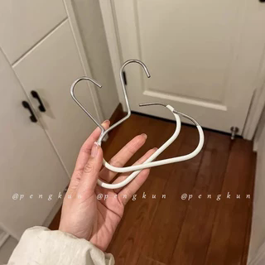
字段 | 内容 | 商品主图
序号 | 103
商品主图 | 见右侧嵌入主图
商品ID | 28330813159
商品中文名称 | 帽子收纳挂钩圆环衣架
商品标题 | Hat storage gadget, space-saving, wardrobe-hanging scarf strap, multi-functional home storage, home essential
Shopee链接 | https://shopee.com.my/Hat-storage-gadget-space-saving-wardrobe-hanging-scarf-strap-multi-functional-home-storage-home-essential-i.115498741.28330813159
近月销量显示 | 7 Sold/Month
近月销量下限 | 7
列表价格显示 | RM3.85
列表最低价(MYR) | 3.85
列表评分 | 4.9
累计总销量显示 | 2k+ Sold
累计总销量下限 | 2,000
是否精确 | FALSE
详情价格显示 | RM3.85 Lower prices today
详情价(MYR) | 3.85
详情评分 | 4.9
评论覆盖 | partial
好评主题 | 当前可见6条有文字评论主要认可帽子、腰带等多用途收纳、取放方便、材料强度、包装和性价比。
差评/风险主题 | 1位买家实际表示大约可挂3至5顶帽子，低于商品描述所称最多8顶，因此容量宣传不能直接视为实测事实。平台仍有6条三星，原因未核验；商品描述提示工艺原因可能有小瑕疵。
图片来源URL | https://down-my.img.susercontent.com/file/sg-11134201-7rd65-m7ruhsn0zj9p84@resize_w320_nl.webp
1688链接 | https://detail.1688.com/offer/894064226607.html?share_token=W30t7kC5lqXVBaGgOikFE5ROJ1DQCN76QZ9s0+XbG4muJZfxzWl9Dg%3D%3D&__share_id=7d907c26-25eb-4eb8-b30f-a376e2a454e3&rpg-cnt=share.offerDetail&offerId=894064226607&__zhi_token=vwHDiwa30Siab&spm=a262eq.8992535%2F20260803.5103953.0&forcePC=1785756801247
颜色/规格 | 黑色 白色
长宽高 | 14cm14.50cm1cm
重量(g) | 30
单个成本 | 0.29
单个运费 | 0.00
国内段总价 | 0.29
国际头程
总成本估算
利润估算
预计毛利率估算
3个成本
3个运费
国内段总价2
国际头程2
总成本估算2
利润估算2
预计毛利率估算2
5个成本
5个运费
国内段总价3
国际头程3
总成本估算3
利润估算3
预计毛利率估算3
8个成本
8个运费
国内段总价4
国际头程4
总成本估算4
利润估算4
预计毛利率估算4

